数据记录
序号 | 厂家名称 | TID | 标签号 | 图片 | 记录时间
1 | 安徽 | E280699520004012036536B6 | S003340 | 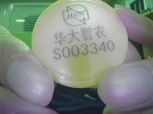 | 2025-08-21 20:40:05
2 | 安徽 | E280699520004012036536B6 | S003378 | 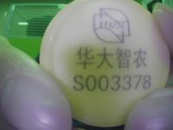 | 2025-08-21 20:40:17
3 | 安徽 | E28069952000401203673682 | S003378 | 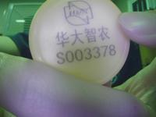 | 2025-08-21 20:40:39
4 | 111 | E280699520004012036536B6 | S003340 | 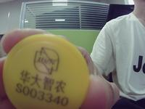 | 2025-08-22 09:54:32
5 | 111 | E28069952000401203673682 | S003378 | 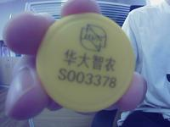 | 2025-08-22 09:56:10

